Cenários

ID | Funcionalidade/ Componente | Funcionalidade | Passo-a-passo para execução | Resultado esperado | Status | Observação
1 | Criar Quadros | Permite a criação de quadros na plataforma | 1 - O Usuário precisa estar devidamente logado 2-Clicar no na opção " Criar novo quadro " 3 - Adicionar o titulo do quadro a ser criado, definir tema e visibilidade ( Particular, disponivel a menbros da area de trabalho ou Público) 4 - Clicar em " Criar Quadro " | O Quadro deverá ser criado com sucesso de acordo com as escolhas do usuário. | OK
2 | Remover Quadros | Permite a exclusão de quadros | 1 - O Usuário precisa devidamente estar logado e ser o Administrador do quadro a ser removido 2 - Clicar no Quadro a ser removido 3 - Clicar na opçao " Mostrar Menu " 4 - Clicar em " Mais " dentro da opção mostrar menu 5 - Clicar em " Fechar Quadro ... " e em " Fechar " novamente no pop-up aberto | O Quadro deverá ser removido. | OK | O Quadro deverá ser removido, com a opção de Reabri-lo ou excluir permanentemente.
3 | Criar Listas | Permite a criação de listas dentro dos quadros criados. | 1 - O Usuário precisa estar devidamente logado 2 - Clicar no Quadro que deseja criar a Lista 3 - Clicar em " Adicionar uma Lista " adicionar o nome à Lista a ser criada 4 - Clicar em " Adicionar Lista " | Uma Lista nova devera ser criada | OK | As demais listas a serem criadas terão o nome " Adiocionar Outra Lista " após a primeira criada
4 | Remover Listas | Permite a remoção de listas | 1 - O Usuário precisa estar devidamente logado 2 - Clicar no Quadro que deseja remover a Lista 3 - Clicar em " ... " na lista que deseja remover 4 - Clicar em " Arquivar Esta Lista " | A Lista será arquivada e removida de visualização no corpo do quadro | OK | A Lista arquivada poderá ser recuperada na opção " mais " e " itens arquivados "
5 | Criar Cartões | Permite a criação de cartões | 1 - O Usuário precisa estar devidamente logado 2 - Clicar no Quadro que deseja criar o cartão 3 - Clicar abaixo do titulo da lista que deseja criar o cartão em + Adicionar um Cartão " 4 - Inserir o Titulo do Cartão a ser criado | Um novo cartão será criado na Lista desejada | OK | Cartões adicionais podem ser criados na mesma lista
6 | Remover Cartões | Permite a remoção de cartões | 1 - O Usuário precisa estar devidamente logado 2 - Clicar no Quadro que deseja remover o cartão 3 - No corpo da lista deverá localizar o cartão a ser removido e clicar nele, 4 - Clicar em Arquivar nas opções que aparecerem ao lado direito | O cartão deverá ser arquivado | OK | O Cartão arquivado poderá ser recuperada na opção " mais " e " itens arquivados "
7 | Descrever um cartão | Permite a Adição de Descrições nos cartões | 1 - O Usuário precisa estar devidamente logado 2 - Clicar no Quadro que deseja adicionar uma descrição ao cartão 3 - No corpo da lista deverá localizar o cartão a se adicionar a descrição 4 - Clicar no Nome do Cartão 5 - Na janela que for aberta deverá adicionar a descrição desejada no campo abaixo de " Descrição " em “Adicione uma descrição mais detalhada...” | A descrição deverá ser adicionada ao cartão desejado | OK
8 | Adicionar um etiqueta ao um cartão | Permite a adição de etiquetas em seus cartões | 1 - O Usuário precisa estar devidamente logado 2 - Clicar no Quadro que deseja adicionar uma etiqueta ao cartão 3 - No corpo da lista deverá localizar o cartão a se adicionar a etiqueta 4 - Clicar no nome do cartão a se adicionar a etiqueta 5 - No menu direito na opção " Etiquetas " selecionar a etiqueta desejada | A ou as etqieutas deverão ser anexadas ao cartão desejado | OK | As etiquetas podem ser editadas e ou criadas etiquetas a mais na opção Etiquetas
9 | Adicionar um checklist ao um cartão | Permite a criação de Checklists em suas etiquetas | 1 - O Usuário precisa estar devidamente logado 2 - Clicar no Quadro que deseja adicionar uma checklist ao cartão 3 - No corpo da lista deverá localizar o cartão a se adicionar a Checklist 4 - Clicar no nome do cartão a se adicionar a Checklist 5 - No menu direito na opção " Checklist" dar um titulo a Checklist desejada e clicar em "Adicionar" | Uma Checklist nova deverá ser criada | OK | As Checklist criadas são editaveis

Imagens
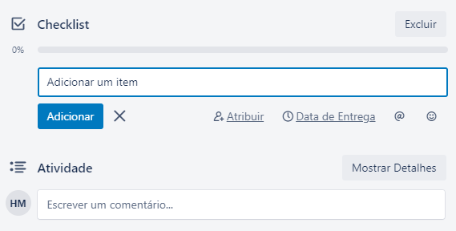
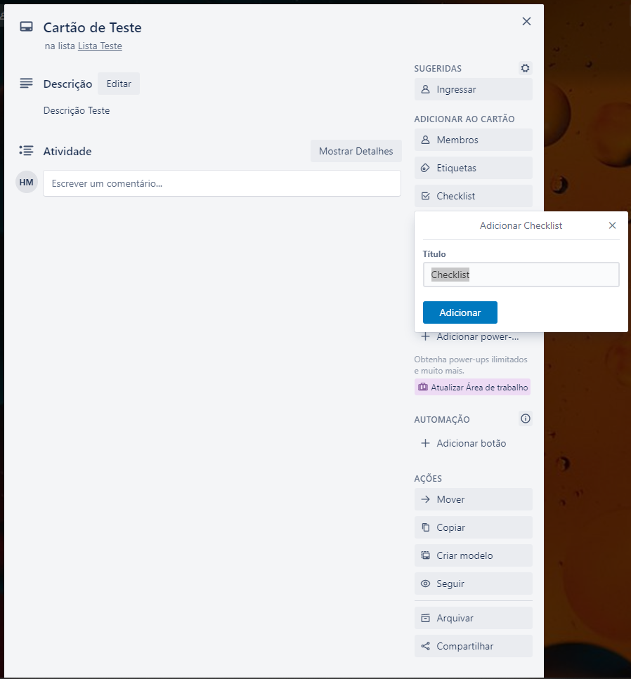
Imagem cenário 01: | Imagem de Criação de Quadro cenario 1
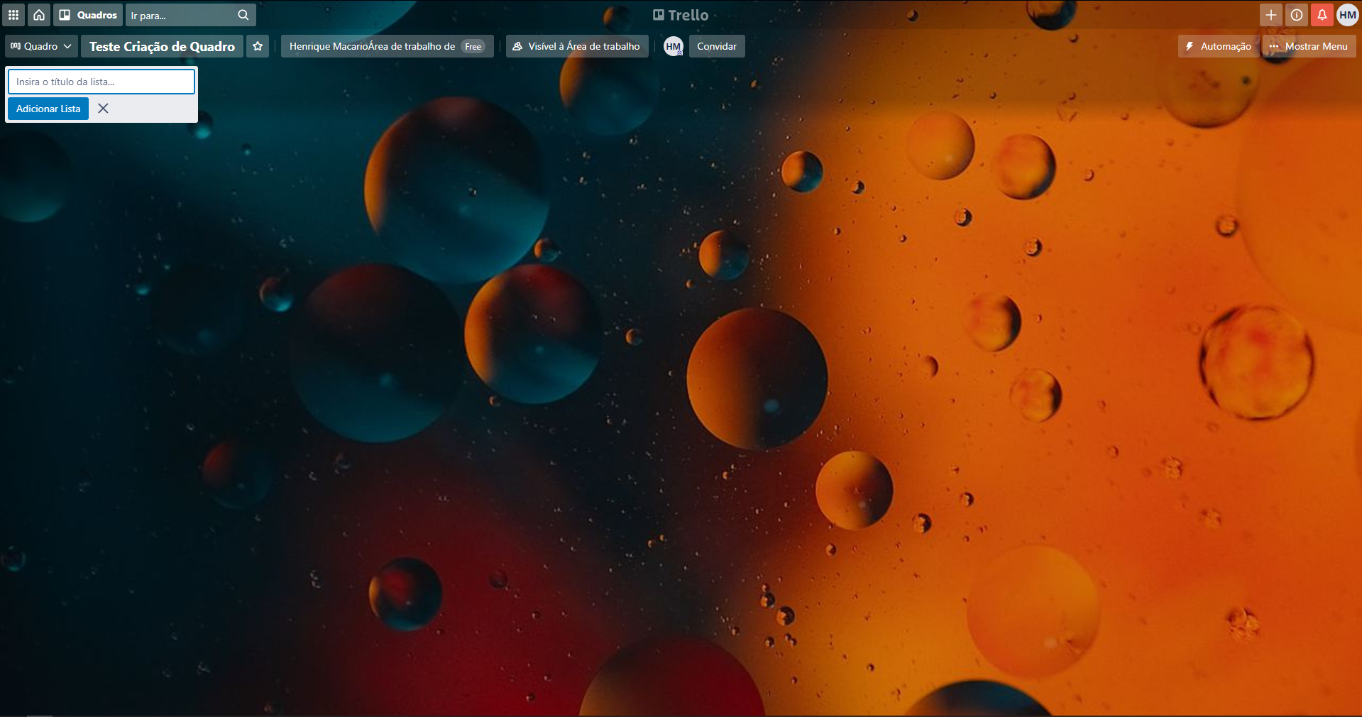

Imagem cenário 02: | Pop-up de Confirmação de remoção de quadro | Confirmação de remoção, com opção de reabertura do quadro, ou exclusão permanente.
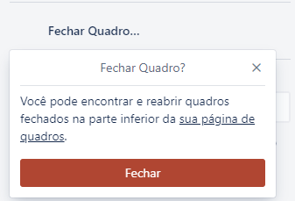
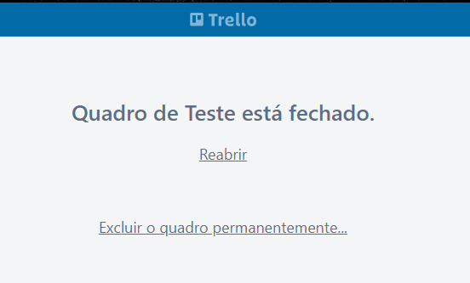

Imagem cenário 03: | Criação de Lista, nome e adição da mesma | Lista Adicionada com sucesso

Imagem cenário 04: | Lista de ações da Lista e opção de arquivar lista
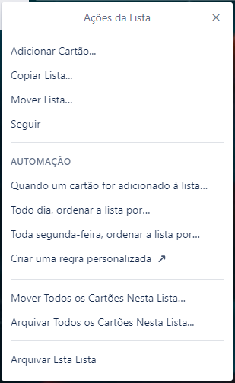

Imagem cenário 05: | Campo para criação de cartão, no corpo da Lista | Tela de adição de Cartão |  | Cartão Adicionado
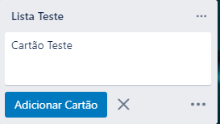
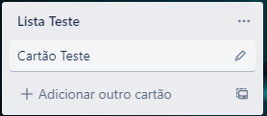

Imagem cenário 06: | Remoção de Cartão |  |  |  | Mensagem de Cartão Arquivado com sucesso
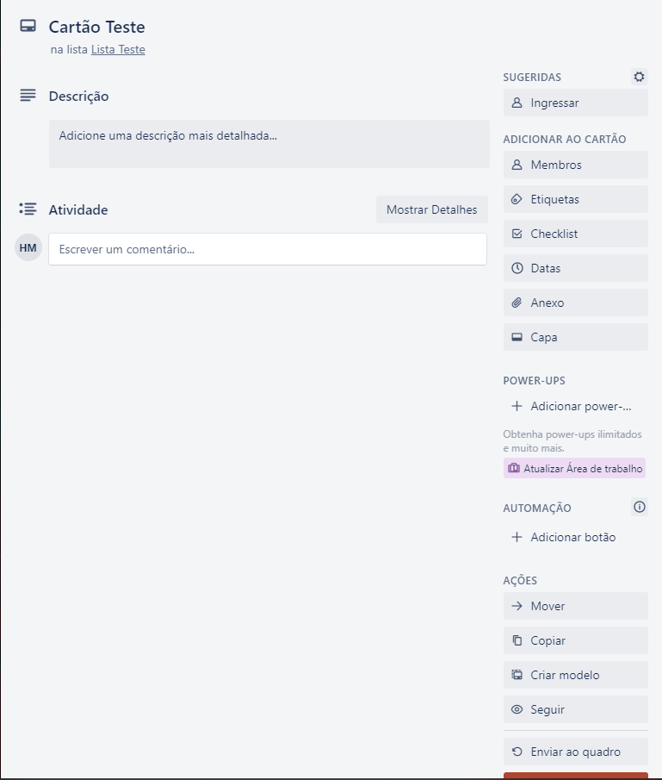

 | Opções de edição no Cartão

Imagem cenário 07: | Campo de adição de descrição do cartão |  | Descrição adicionada " Descrição Teste "
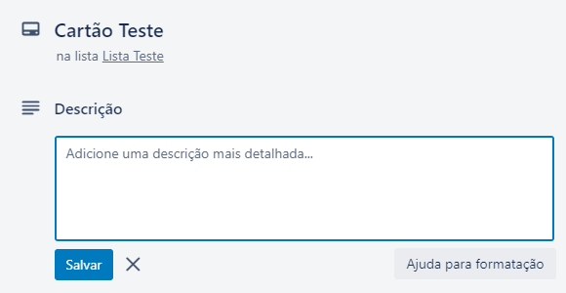
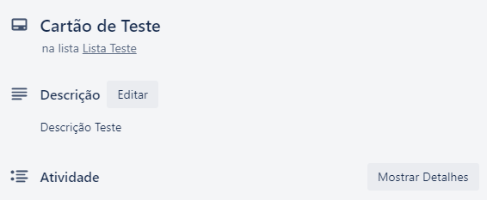

Imagem cenário 08: | Corpo do Cartao com opção de adicionar etiquetas
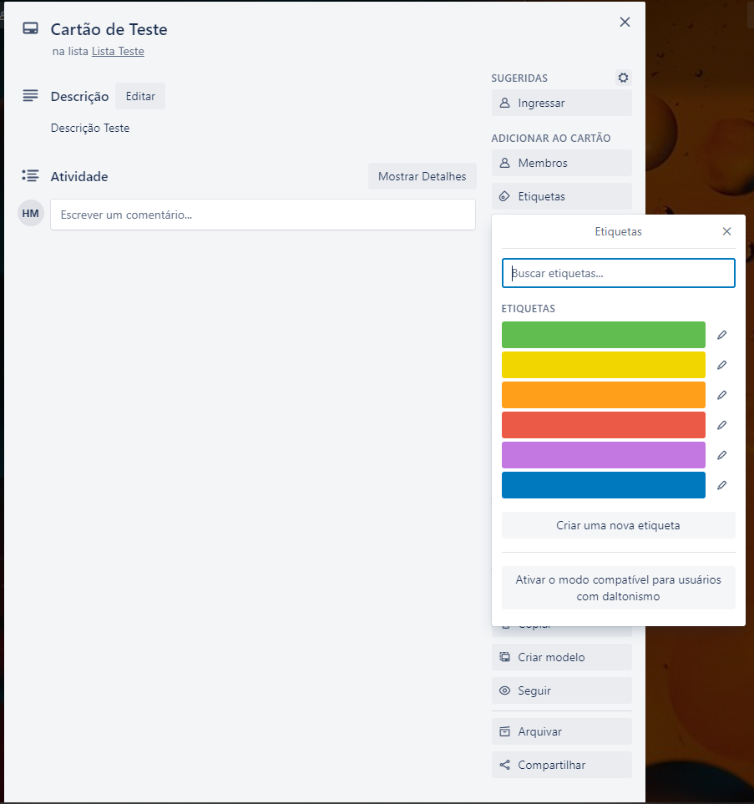

Imagem cenário 09: | Opção de Adicionar Checklist ao cartão |  |  |  |  | Tela de edição de Checklists

